بیوتیک
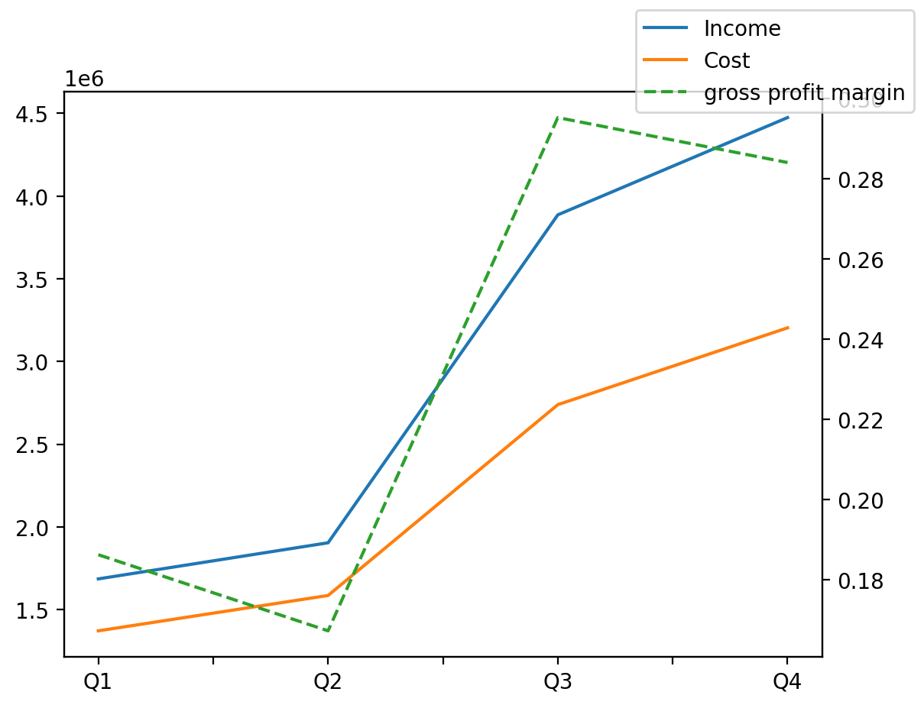
1402/12/29 | Q1 | Q2 | Q3 | Y | Q4 | Q2 / Q1 | Q3 / Q2 | Q4 / Q3
درآمد های عملیاتی | 1685479 | 1903714 | 3886250 | 11949618 | 4474175 | 0.12947951295 | 1.0414043286 | 0.15128337086
بهای تمام شده | -1371480 | -1585172 | -2738751 | -8898606 | -3203203 | 0.15581124041 | 0.72773112318 | 0.16958533288
سود(زیان)ناخالص | 313999 | 318542 | 1147499 | 3051012 | 1270972 | 0.014468198943 | 2.6023475711 | 0.10760183669
هزینه های عمومی اداری فروش | -16496 | -18073 | -15046 | -84510 | -34895 | 0.095598933075 | -0.16748741216 | 1.3192210554
سود(زیان)عملیاتی | 297503 | 195517 | 1132776 | 2971243 | 1345447 | -0.34280662716 | 4.7937468353 | 0.18774320784
سایر درآمدهای غیر عملیاتی | 16201 | 14381 | 6930 | 46079 | 8567 | -0.11233874452 | -0.51811417843 | 0.23621933622
سود(زیان)خالص | 276443 | 37927 | 909279 | 2197570 | 973921 | -0.86280354359 | 22.974450919 | 0.07109149117
مواد مستقیم مصرفی | 1120744 | 1314971 | 2544757 | 7928340 | 2947868 | 0.17330184235 | 0.93521910369 | 0.15840844529
سربارتوليد | 168772 | 156801 | 161933 | 726155 | 238649 | -0.070930012087 | 0.032729383103 | 0.47375148981

